Hoja1
componente | imagen | Cantidad por boya | Precio estimado por unidad (pesos colombianos) | Total cantidad de elementos | Total precio por 3 boyas | Cantida de boyas | 3 | U2 | LM7805_TO220
MAX485 | 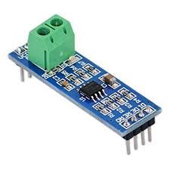 | 1 | 4500 | 3 | 13500 |  |  | J1 | Conn_01x02
LM7805 | 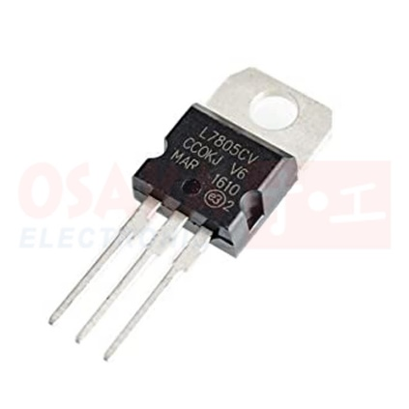 | 1 | 900 | 3 | 2700 |  |  | C2 | 0.1uF
LM7809 | 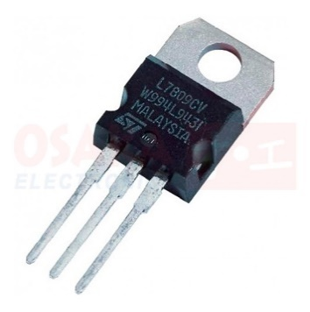 | 1 | 1000 | 3 | 3000 |  |  | C3 | 0.1uF
Condensador electrolítico 0.22 uF | 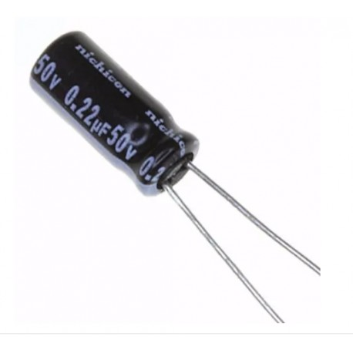 | 2 | 100 | 6 | 600 |  |  | C1 | 0.1uF
Condensador electrolítico 10 uF | 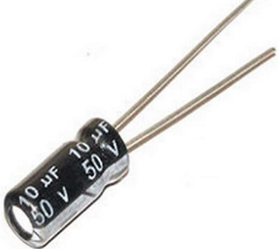 | 2 | 100 | 6 | 600 |  |  | C1 | 0.1uF
Condensador cerámico 104 (100nf o 0.1uf ) |  | 4 | 100 | 12 | 1200 |  |  | C4 | 0.1uF
Bornera de dos pines |  | 9 | 1000 | 27 | 27000 |  |  | U4 | MAX485E
Diodo 1N4004 | 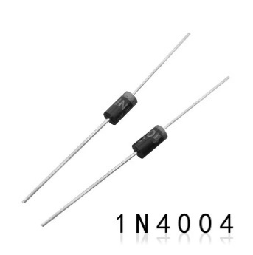 | 3 | 100 | 9 | 900 |  |  | U3 | ttgo_tbeam
LED de chorro amarillo | 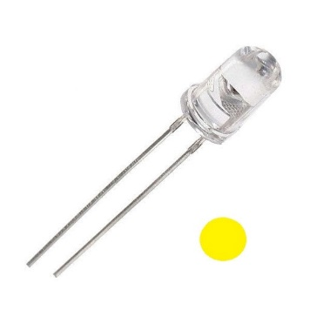 | 3 | 100 | 9 | 900 |  |  | U3 | ttgo_tbeam
LED de chorro rojo | 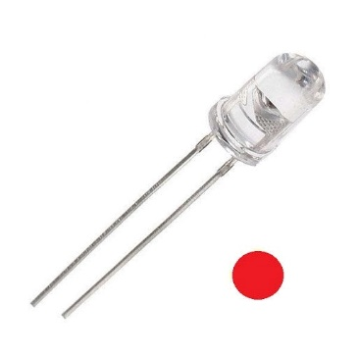 | 3 | 100 | 9 | 900 |  |  | U3 | ttgo_tbeam
LED de chorro azul | 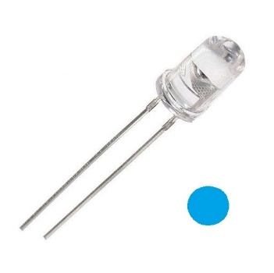 | 3 | 100 | 9 | 900 |  |  | U3 | ttgo_tbeam
Resistencia 330 ohmios 1/4 de watt | 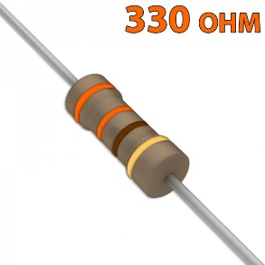 | 3 | 100 | 9 | 900 |  |  | U3 | ttgo_tbeam
Resistencia 1 kilo ohmio 1/4 de watt | 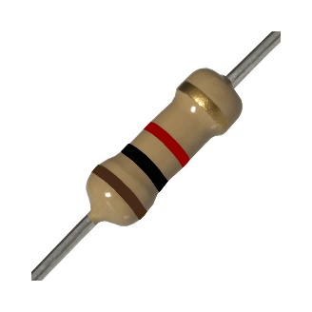 | 1 | 100 | 3 | 300 |  |  | U3 | ttgo_tbeam
Resistencia 10 kilo ohmios 1/4 de watt | 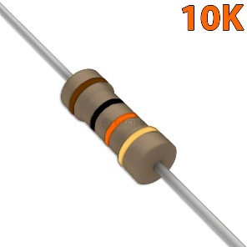 | 1 | 100 | 3 | 300 |  |  | U3 | ttgo_tbeam
Resistencia 2 kilo ohmios 1/4 de watt | 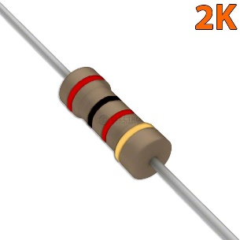 | 1 | 100 | 3 | 300 |  |  | U3 | ttgo_tbeam
módulo relé de dos canáles | 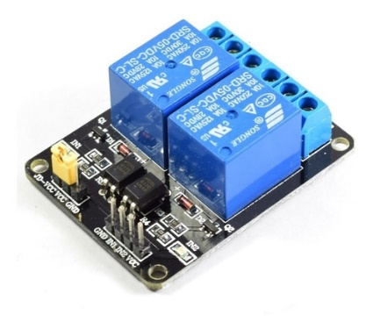 | 1 | 12500 | 3 | 37500 |  |  | U3 | ttgo_tbeam
jumpers amarillos | 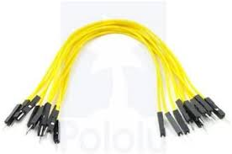 | 3 | 300 | 9 | 2700 |  |  | U3 | ttgo_tbeam
jumpers azules | 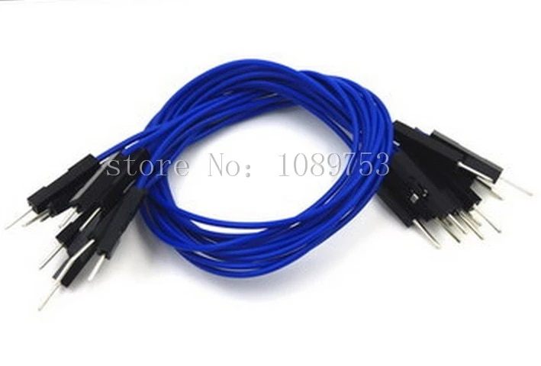 | 3 | 300 | 9 | 2700 |  |  | U3 | ttgo_tbeam
jumpers verdes |  | 3 | 300 | 9 | 2700 |  |  | U3 | ttgo_tbeam
jumpers naranja |  | 3 | 300 | 9 | 2700 |  |  | U3 | ttgo_tbeam
Regleta de Pines Header Macho - Hembra 1x40 2.54mm | 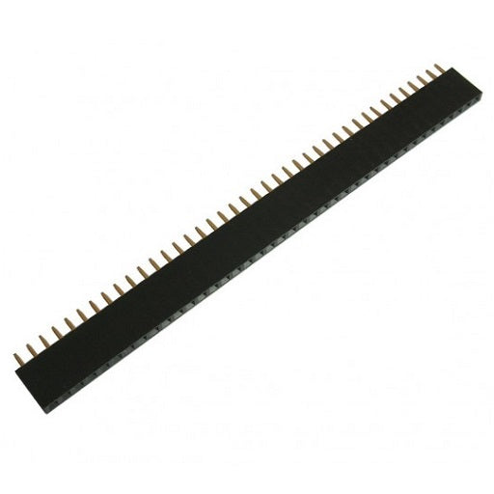 | 1 | 1000 | 3 | 3000 |  |  | U3 | ttgo_tbeam
Termoencogible 5 mm diámetro por metro | 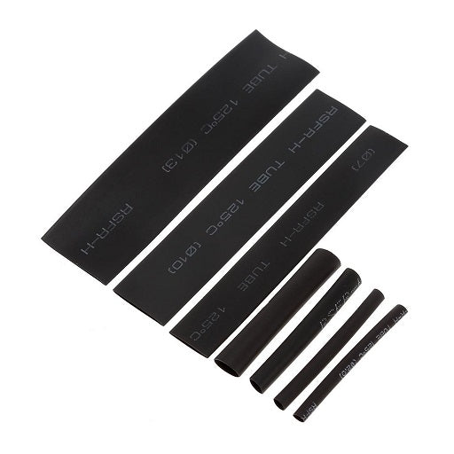 | 1 | 1200 | 3 | 3600 |  |  | U3 | ttgo_tbeam
Termoencogible 5 mm diámetro por metro |  | 1 | 3000 | 3 | 9000 |  |  | U3 | ttgo_tbeam
Malla desoldadora | 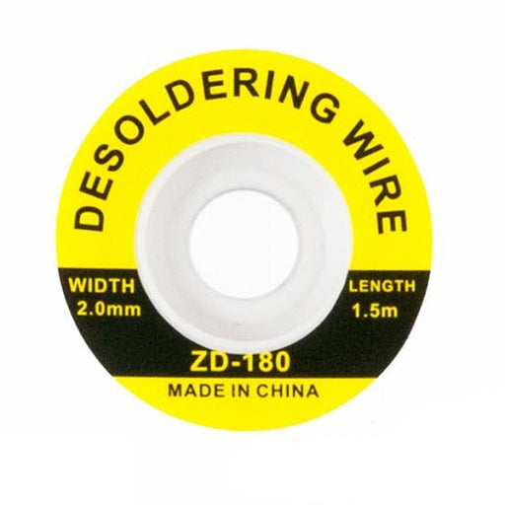 | 1 | 6500 | 3 | 19500 |  |  | U3 | ttgo_tbeam
Carreta de Soldadura de Estaño Solder 30 gr | 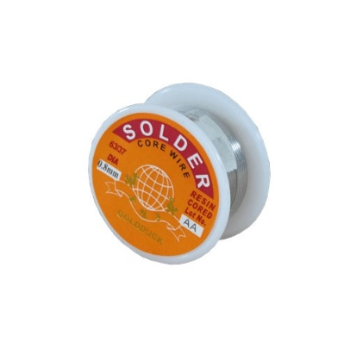 | 1 | 11000 | 3 | 33000 |  |  | U3 | ttgo_tbeam
Cautín 40W HQ | 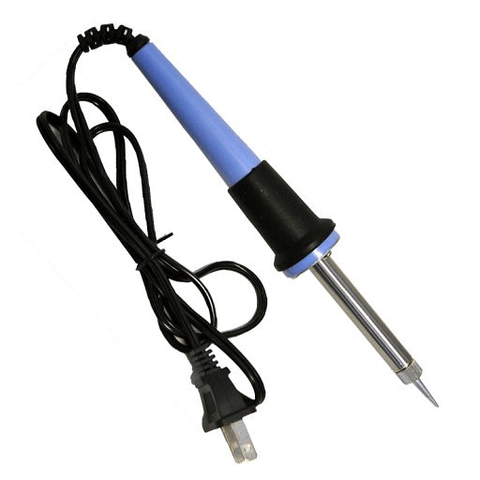 | 1 | 35000 | 3 | 105000 |  |  | U3 | ttgo_tbeam
Tercera Mano con Soporte para Cautín, Pinzas y Lupa | 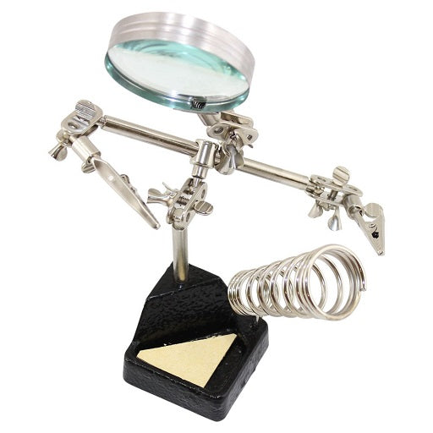 | 1 | 35000 | 3 | 105000 |  |  | U3 | ttgo_tbeam
Pomada para Soldar "La Única" 8 gr |  | 1 | 3000 | 3 | 9000 |  |  | U3 | ttgo_tbeam
Extractor Removedor de Soldadura Estaño - Plomo ZD190 | 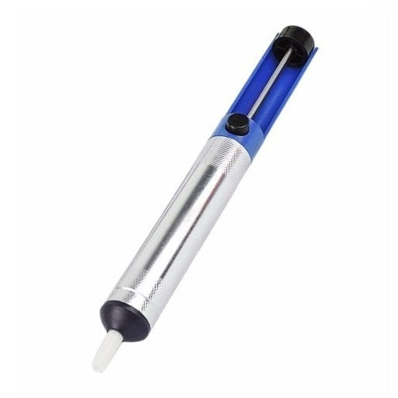 | 1 | 8000 | 3 | 24000 |  |  | U3 | ttgo_tbeam
Batería seca 12V 5Ah | 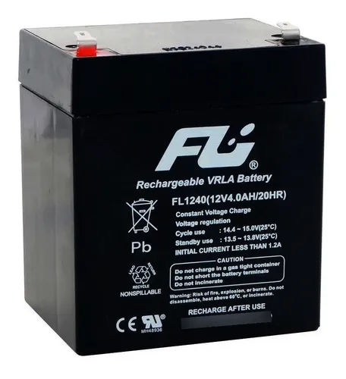 | 1 |  | 3 | 0 |  |  | U3 | ttgo_tbeam
Multimetro Digital Uni-t Referencia Ut33c+ | 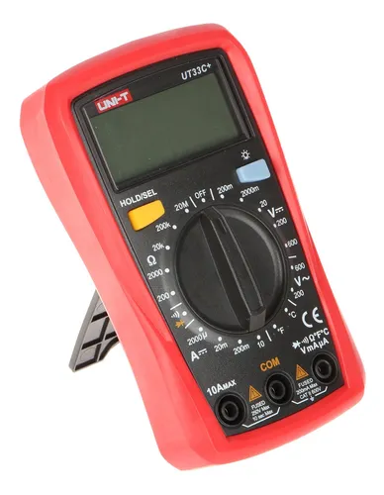 | 1 | 63000 | 3 | 189000 |  |  | U3 | ttgo_tbeam
Pinza de Punta Larga 4 Pulgadas - Marca Ranger | 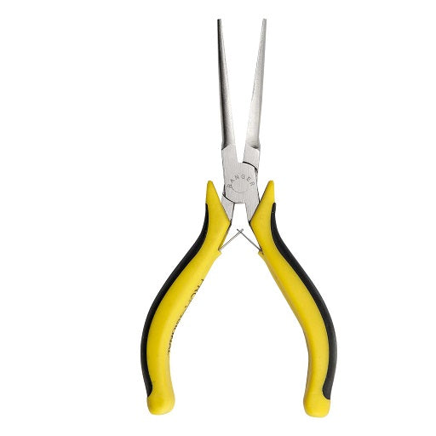 | 1 | 15000 | 3 | 45000 |  |  | U3 | ttgo_tbeam
Pinza de Punta Curva 4 Pulgadas - Marca Ranger | 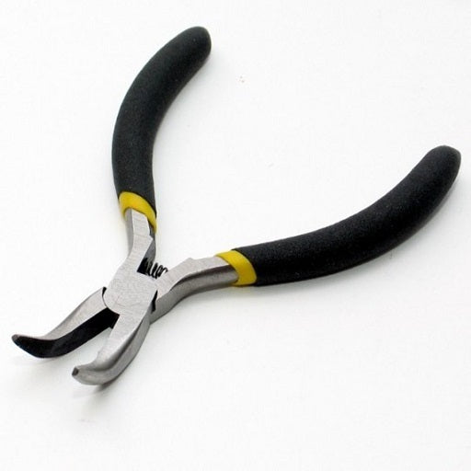 | 1 | 12500 | 3 | 37500 |  |  | U3 | ttgo_tbeam
Cortafrio 4 Pulgadas - Marca Ranger | 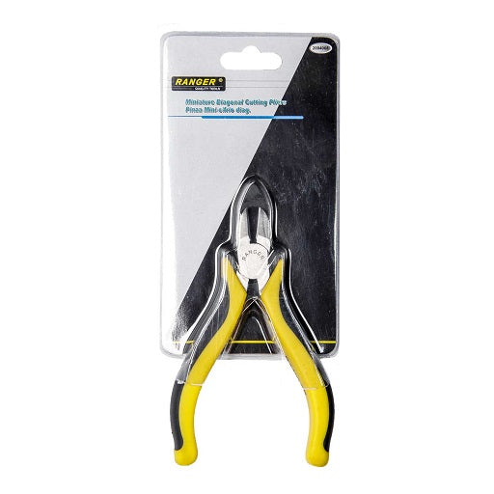 | 1 | 12500 | 3 | 37500 |  |  | U3 | ttgo_tbeam
Pelacable Ajustable 5" Calibres 10 AWG ~ 30 AWG | 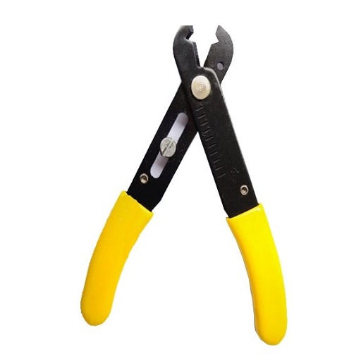 | 1 | 12500 | 3 | 37500 |  |  | U3 | ttgo_tbeam
Total |  |  |  | 198 | 759900 |  |  | C5 | 0.22uF
 |  |  |  |  |  |  |  | C7 | 10uF
 |  |  |  |  |  |  |  | C6 | 0.22uF
 |  |  |  |  |  |  |  | C8 | 10uF
 |  |  |  |  |  |  |  | J2 | Conn_01x02
 |  |  |  |  |  |  |  | J3 | Conn_01x02
 |  |  |  |  |  |  |  | J4 | Conn_01x02
 |  |  |  |  |  |  |  | J5 | Conn_01x02
 |  |  |  |  |  |  |  | U1 | L7809
 |  |  |  |  |  |  |  | D5 | 1N4004
 |  |  |  |  |  |  |  | D3 | 1N4004
 |  |  |  |  |  |  |  | D1 | 1N4004
 |  |  |  |  |  |  |  | J8 | Conn_01x02
 |  |  |  |  |  |  |  | J9 | Conn_01x02
 |  |  |  |  |  |  |  | J6 | Conn_01x02
 |  |  |  |  |  |  |  | J7 | Conn_01x02
 |  |  |  |  |  |  |  | D4 | LED
 |  |  |  |  |  |  |  | D2 | LED
 |  |  |  |  |  |  |  | D6 | LED
 |  |  |  |  |  |  |  | R6 | 330
 |  |  |  |  |  |  |  | R4 | 330
 |  |  |  |  |  |  |  | R1 | 10K
 |  |  |  |  |  |  |  | R2 | 2K
 |  |  |  |  |  |  |  | R3 | 1K
 |  |  |  |  |  |  |  | R5 | 330

